상품제안서
국산 목걸이 카드지갑 | 상품코드: S17090

 |  |  |  |  |  |  | 02-713-8555 | www.synergygift.co.kr
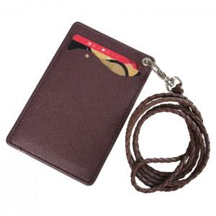

【상세/제작정보】 | <p>* 기본케이스 흰색종이케이스</p>

【인쇄/포장옵션】 | 불박 / 포장지포장

【공급단가】 | 수량 | 100~ | 1,000~ | 2,000~ | 3,000~ | 5,000~
*VAT별도 | 단가 | 3,780원 | 3,640원 | 3,500원 | 3,360원 | 3,270원

【상품 URL】 | https://www.synergygift.co.kr:443/src/goods_detail.php?gdno=5750

